výsledky
 | kontrola | 5 ng/l | 500 ng/l | Statistické zpracování dat, která jsou vyjádřena ve formě četností, se běžně provádí pomocí chí kvadrát testu s využítím kontingenčních tabulek.
vylíhlé (ks) | 10 | 19 | 20 | Tento test nelze zpracovat v tabulkovém procesoru Excel, ale je třeba použít vhodný statistický program jako je například Unistat.
nevylíhlé (ks) | 15 | 6 | 5 | Do kontingenčních tabulek je třeba dávat vždy údaje četností v absolutních hodnotách, nelze využít procenta.
 |  |  |  | Vyjádření v procentech se využívá až pro finální interpertaci dat.

 |  |  |  | vyjádření v procentech:
 |  |  |  |  | kontrola | 5 ng/l | 500 ng/l
 |  |  |  | vylíhlé (%) | 40 | 76 | 80
 |  |  |  | nevylíhlé (%) | 60 | 24 | 20

 |  |  |  | Z výsledků Pearsonova testu dobré shody je zřejmé, že mezi jednotlivými skupinami jsou signifikantní rozdíly, budeme proto tedy dále provádět dílčí testování všech kombinací mezi sebou s využitím Yatesovi korekce.
 |  |  |  | V 72 hodinách po oplození bylo nejvyšší procento vylíhlých jedinců v nejvyšší testované koncentraci, tato hodnota se signifikantně lišila od kontrolní skupiny.
 |  |  |  | Od kontroly se statisticky významně také lišila i nižší testovaná koncentrace. Mezi pokusnými skupinami nebyl zjištěn statisticky významný rozdíl v počtu vylíhlých jedinců.
 |  |  |  | Závěrem můžeme zhodnotit, že expozice benzofenonem-3 vedla k signifikantně rychlejším lihnutí.

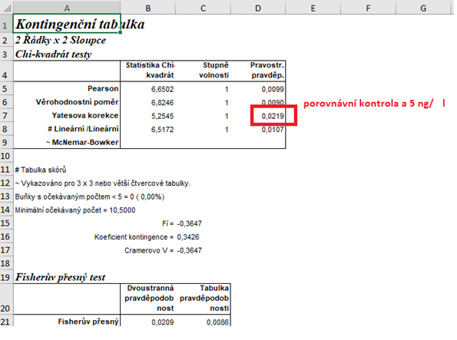
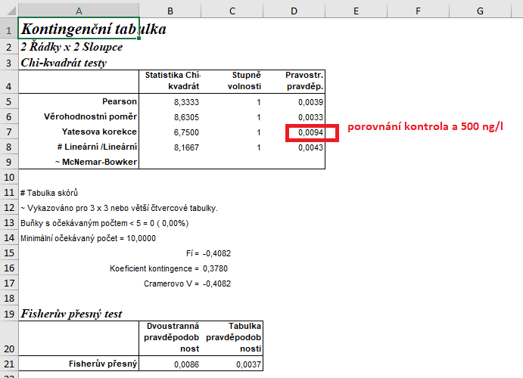
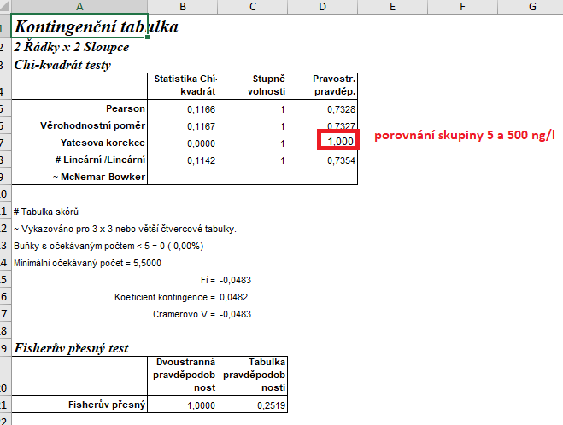

 |  |  |  | Výsledek naší analýzy:
 |  |  |  | p= | kontrola | 5 ng/l | 500 ng/l
 |  |  |  | kontrola |  | 0.0219 | 0.0094
 |  |  |  | 5 ng/l | 0.0219 |  | 1.000
 |  |  |  | 500 ng/l | 0.009 | 1.000

postup Unistat
 | kontrola | 5 ng/l | 500 ng/l |  | Provedeme výpočet kontingenční tabulky formátu 3 x 2 pro zjištění zda jsou mezi soubory rozdíly.
vylíhlé (ks) | 10 | 19 | 20 |  | Označíme si zdrojová data a v hlavním menu si vybereme nabídku "Unistat".
nevylíhlé (ks) | 15 | 6 | 5 |  | Dále si zvolíme nabídky: Statistika 1 → Tabulky → Kontingenční tabulky
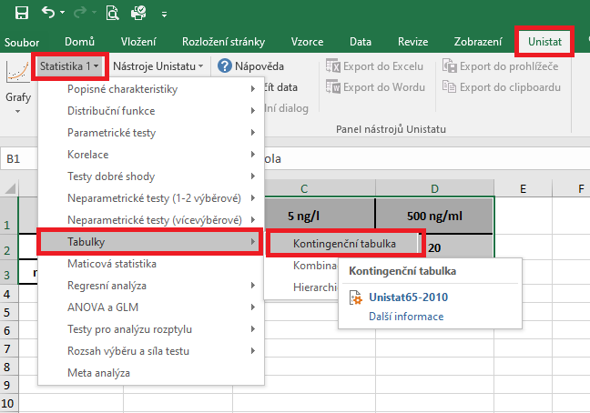

 |  |  |  |  | V následujícím dialogovém okně si převedeme ze seznamu proměnných do vybraných proměnných všechny soubory.
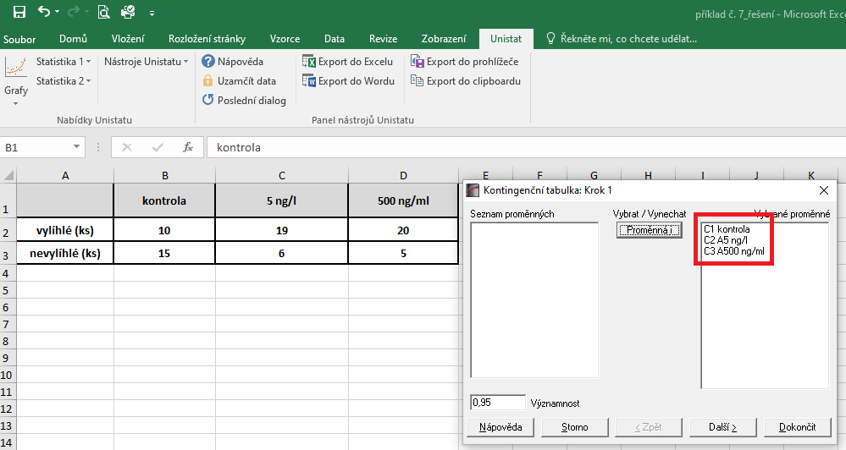

 |  |  |  |  | V následujícím dialogovém okně si zaškrtneme nabídku "RxC tabulkové statistiky" a zvolíme nabídku "Další".

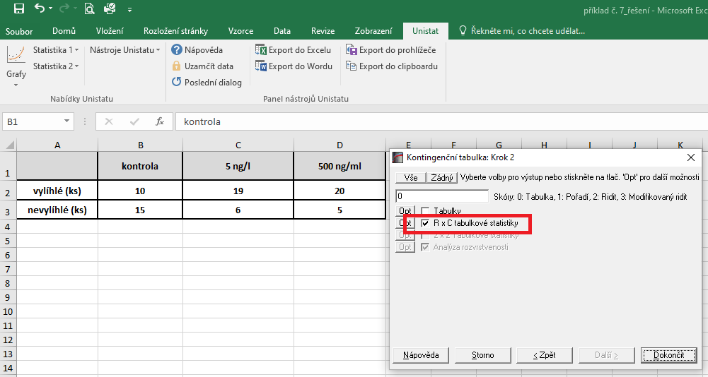

 |  |  |  |  | Dojde k vytvoření nového listu, kde nás bude zajímat výsledek Pearsonova testu.
 |  |  |  |  | Vzhledem k tomu, že v našem testu nám hodnota pravděpodobnosti vyšla rovna číslu 0.0047, můžeme říct, že mezi soubory jsou signifikantní rozdíly a budeme v dalším kroku provádět testování 2x2 s využitím Yatesovi korekce.

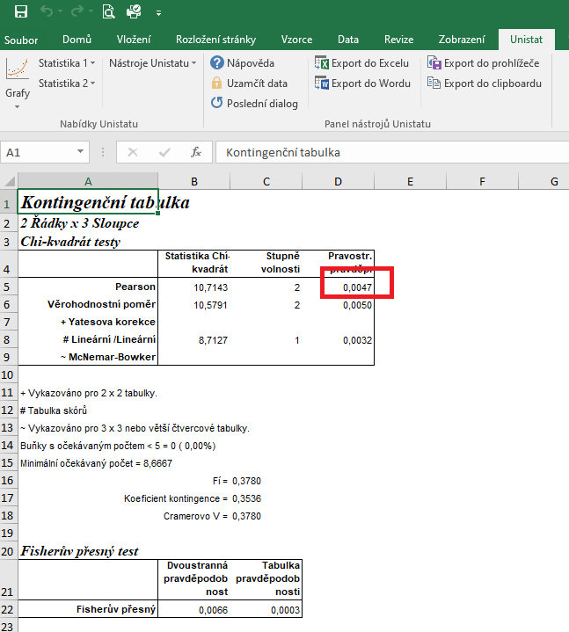

 |  |  |  | Opět si označíme zdrojová data.
 |  |  |  | Dále si znovu zvolíme následující nabídky: Statistika 1 → Tabulky → Kontingenční tabulky
 |  |  |  | Tentokrát ovšem do vybraných proměnných zvolíme pouze dvě kombinace.
 |  |  |  | Celkem tedy provedeme tři dílčí výpočty.

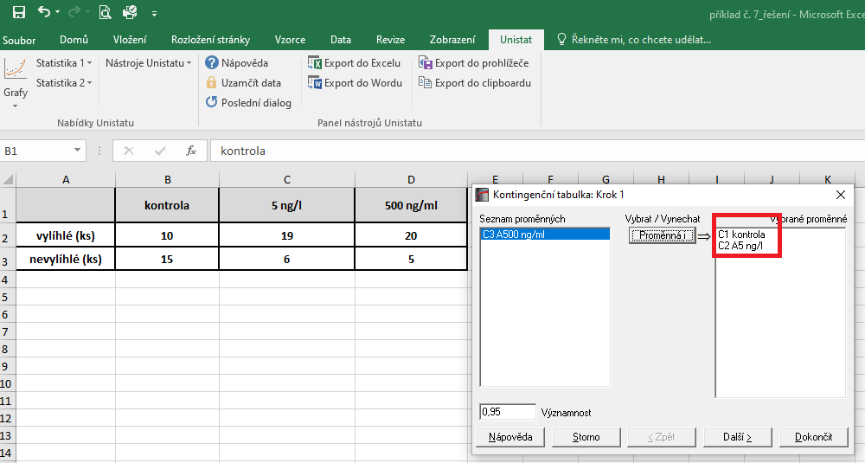

 |  |  |  | Dojde k vytvoření nové listu, kde nás budeme zajímat výsledek pravděpodobnosti Yatesovi korekce.
 |  |  |  | Pokud je hodnota p menší než 0,05, znamená to, že mezi testovanými skupinami jsou signfikantní rozdíly.

 |  |  |  | Výsledek naší analýzy:
 |  |  |  | p= | kontrola | 5 ng/l | 500 ng/l
 |  |  |  | kontrola |  | 0.0219 | 0.0094
 |  |  |  | 5 ng/l | 0.0219 |  | 1.000
 |  |  |  | 500 ng/l | 0.009 | 1.000

